판교CBC
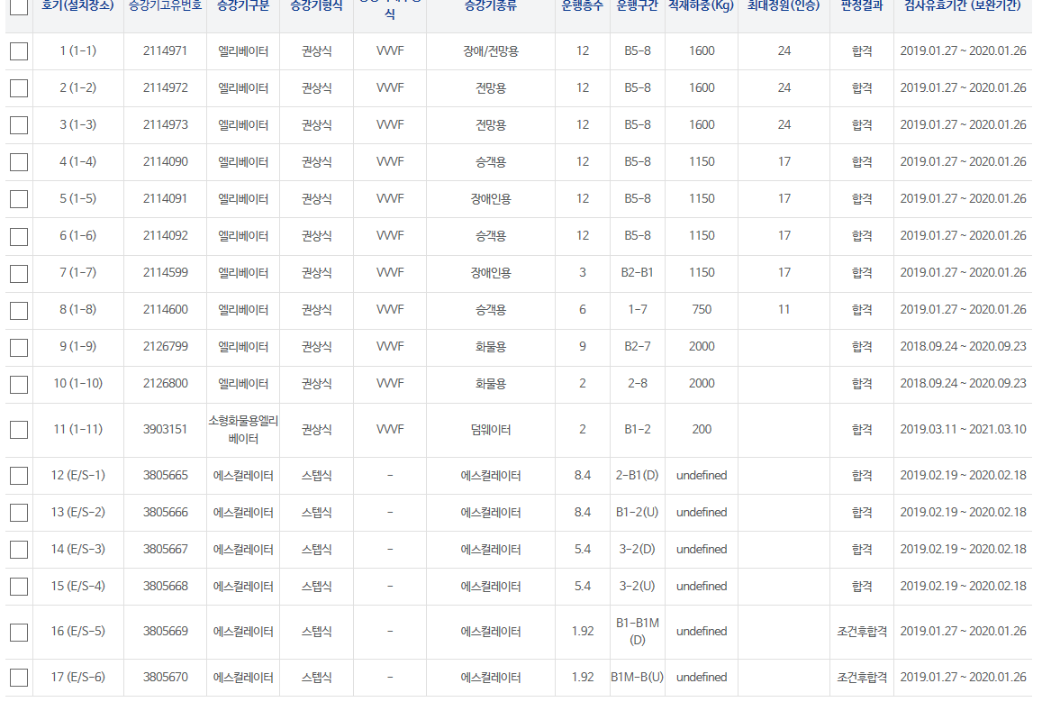
승강기 현황
 |  |  |  |  |  |  | 2019-09-19
번호 | 위치 | 구분 | 승강기 분류 | 설치층수 (승객용/화물용) | 승강기 탑승인원 | 승강기 용량(톤수) | 승강기고유번호(ID)
1 |  | 1(1-1) 엘리베이터 | 장애/전망용 | B5-8 | 24 | 1600 | 2114971
2 |  | 2(1-2) 엘리베이터 | 전망용 | B5-8 | 24 | 1600 | 2114972
3 |  | 3(1-3) 엘리베이터 | 전망용 | B5-8 | 24 | 1600 | 2114973
4 |  | 4 (1-4) 엘리베이터 | 승객용 | B5-8 | 17 | 1150 | 2114090
5 |  | 5 (1-5) 엘리베이터 | 장애인용 | B5-8 | 17 | 1150 | 2114091
6 |  | 6 (1-6) 엘리베이터 | 승객용 | B5-8 | 17 | 1150 | 2114092
7 |  | 7 (1-7) 엘리베이터 | 장애인용 | B2-B1 | 17 | 1150 | 2114599
8 |  | 8 (1-8) 엘리베이터 | 승객용 | 1-7 | 11 | 750 | 2114600
9 |  | 9 (1-9) 엘리베이터 | 화물용 | B2-7 |  | 2000 | 2126799
10 |  | 10 (1-10) 엘리베이터 | 화물용 | 2-8 |  | 2000 | 2126800
11 |  | 11 (1-11) 소형화물용엘리베이터 | 덤웨이터 | B1-2 |  | 200 | 3903151
12 |  | 12 (E/S-1) 에스컬레이터 | 에스컬레이터 | 2-B1(D) |  |  | 3805665
13 |  | 13 (E/S-2) 에스컬레이터 | 에스컬레이터 | B1-2(U) |  |  | 3805666
14 |  | 14 (E/S-3) 에스컬레이터 | 에스컬레이터 | 3-2(D) |  |  | 3805667
15 |  | 15 (E/S-4) 에스컬레이터 | 에스컬레이터 | 3-2(U) |  |  | 3805668
16 |  | 16 (E/S-5) 에스컬레이터 | 에스컬레이터 | B1-B1M(D) |  |  | 3805669
17 |  | 17 (E/S-6) 에스컬레이터 | 에스컬레이터 | B1M-B(U) |  |  | 3805670

※ 작성기준
- 에스컬레이터 : 1계층을 1개로 적용하며, 상/하행선은 각각 1대임. 2~3계층을 연결하는 에스컬레이터의 경우 1개로 적용함
- 덤웨이터 엘리베이터는 화물용임
- 승객용 엘리베이터에 병원용 포함됨
- 휠체어리프트 ( 장애인용 수직형, 경사형 리프트)

※ 승강기 정보확인
승강기민원24 (https://minwon.koelsa.or.kr )

